Dll封装接口要求
OPPO测试工具规范要求
NO. | 内容 | 需求项 | 具体要求
1 | 开发环境 | 操作系统 | Windows 7 （sp1及以上） 32位 或者64位
 |  | 编译环境 | 1.Teststand 2016 sp1; 2.Visual Studio 2010; 3.DoNet 4.5及以上;
1 | Dll要求 | DLL类型 | 生产测试平台使用的开发平台为Teststand +VS2010,考虑到通用性和代码的维护，仅推荐以下类型的Dll ①基于C++的MFC dll； ②基于C++的Win32 dll；
 |  | DLL名称 | Dll名称为OMTP_XXXInterface 如OMTP_AdbInterface.dll
 |  | DLL界面 | Dll如需要显示界面，则可统一导出 OMTP_STD_CALL InitUI(void)，来显示自己的对话框界面，由主界面统一来管理调用； 对于测试过程中需要实时显示的界面，要使用非模态对话框；
 |  | DLL版本 | Dll的文件版本在dll作变更时需要作出相应的调整；
2 | 接口原型说明 | 导出类型 | 统一使用如下定义 #ifdef OMTP_DLL_EXPORT #ifndef OMTP_STD_CALL #define OMTP_STD_CALL __declspec(dllexport) int __stdcall #endif //end #ifndef OMTP_STD_CALL #else #ifndef OMTP_STD_CALL #define OMTP_STD_CALL __declspec(dllimport) int __stdcall #endif //end #ifndef OMTP_STD_CALL #endif//end #ifdef OMTP_DLL_EXPORT
 |  | 函数名 | 函数名称要求一般为简洁的的动宾短语，可以适当缩写，每个单词的首字母大写；如OpenFile，CloseComport等。对于线程安全的函数另外加上_r结尾，如：WriteFile_r,SendCmd_r
 |  | 参数 | 接口口不得使用可变参数； 接口的参数不得超过8个； 接口中的参数类型原则上为c++基本类型，不需要额外定义； 接口中如无特别需要不得使用结构体类型作为参数；万不得已需要，请按照1字节对齐； 接口中使用的数组类型不得超过二维，二维数组如果需要更改数组的值，则需要指定每个维度的长度； 接口如果返回数据，那么必须返回最终的数据，不需要在接口外部对返回数据进行换算之类； 参数的名称符合匈牙利法则
 |  | 返回值 | 接口通过返回值来传递错误信息 接口返回值统一为int型 返回0表示成功 其他表示失败，此时可以根据返回值找到错误信息 返回值及其错误信息对应关系需定义到平台公共头文件中，划分自己的错误代码范围
 |  | 接口注释 | 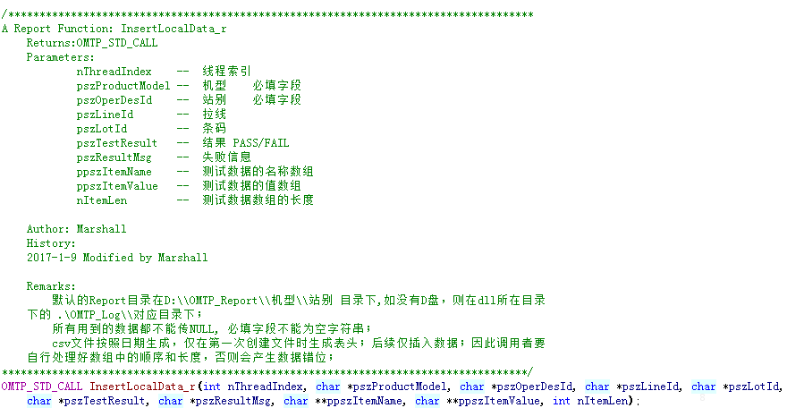 dll头文件里需要写清楚注释，参照一下
3 | 接口功能说明 | 输入输出 | 接口对传入的参数做校验； 接口内部在正常运行时不得弹窗，打印控制台消息等干扰用户界面显示的信息； 接口内部处理自己抛出的异常； 接口的返回值必须按照统一的错误编码返回，不得随意返回； 接口本身运行稳定，不出现崩溃问题；
 |  | 接口成对 | 对于一些有明显关联关系的接口要成对出现； 如OpenFile和CloseFile，AssignMemory和FreeMemory等；
 |  | 不同厂家的封装（理论上不同厂家需要一致，如有不同请和OPPO TE确认）： | 对于不同厂家，要求做到对外接口统一； 仅通过初始化时不同的厂家，动态Load不同的dll的同名函数来实现； 如： 对于写文件功能，有厂家A和厂家B 那么，对外编写WriteFile.dll 然后根据A厂家和B厂家，分别编写WriteFileA.dll和WriteFileB.dll去实现相同的接口； 然后在WriteFile.dll中增加根据传入的dll名称（WriteFileA.dll或WriteFileB.dll），动态加载Dll，导出对外接口。
 |  | 线程 | 对于区分不同线程的接口，需要通过在接口参数列表中增加线程索引，接口内部将线程索引，与线程的一应变量对应起来； 在调用时原则上只传递线程索引来代表跟着线程走的变量； 例如SendCmd(int nIndex, char *pszCmd);
 |  | 资源释放 | dll内部申请或者占用的资源，如是通过导出接口触发占用，那么要有对应的接口释放；如果是在dll被加载时占用，那么在dll被释放时要释放掉； 接口内部不得做长时间阻塞的动作，不得做死循环等待，如需要长时间等待，需向外部提供超时时间；
4 | 交付物 | 源代码 | 符合《TE编码规范》开发环境VS2010，语言C++
 |  | 流程图 | 输出《XX功能详细设计说明书》
 |  | 调用示例程序 | 简单的可运行的源代码调用示例

